T1 G1 G2 G3
Tabella 1: Personale per comparto in Italia. Anno 2022

Comparto per funzione e convenzionale | Comparto di contrattazione | Uomini | Donne | Totale | Distribuzione % | Unità di personale per 1.000 residenti
Funzioni Centrali | Ministeri | 55,484 | 66,985 | 122,469 | 3.7% | 2.1
 | Agenzie Fiscali | 19,527 | 18,210 | 37,737 | 1.2% | 0.6
 | Enti Pubblici non economici | 14,625 | 22,148 | 36,773 | 1.1% | 0.6
 | Enti Art.70 - C.N.E.L. | 36 | 22 | 58 | 0.0% | 0.0
 | Enti Art.70 - E.N.A.C. | 561 | 296 | 857 | 0.0% | 0.0
 | Agenzia per l'Italia digitale | 45 | 47 | 92 | 0.0% | 0.0
 | Totale | 90,278 | 107,708 | 197,986 | 6.1% | 3.4
Funzioni Locali | Regioni ed autonomie locali | 177,342 | 222,668 | 400,010 | 12.2% | 6.8
 | Regioni a statuto speciale e Province Autonome | 35,741 | 56,131 | 91,872 | 2.8% | 1.6
 | Totale | 213,083 | 278,799 | 491,882 | 15.0% | 8.3
Istruzione e Ricerca | Scuola | 253,051 | 945,906 | 1,198,957 | 36.7% | 20.3
 | Ist. Form.ne Art.co Mus.le | 5,999 | 4,034 | 10,033 | 0.3% | 0.2
 | Università | 19,023 | 29,292 | 48,315 | 1.5% | 0.8
 | Enti di ricerca | 12,449 | 11,643 | 24,092 | 0.7% | 0.4
 | Enti Art.70 - A.S.I. | 182 | 179 | 361 | 0.0% | 0.0
 | Totale | 290,704 | 991,054 | 1,281,758 | 39.2% | 21.7
Sanità | Servizio Sanitario Nazionale | 211,280 | 470,575 | 681,855 | 20.8% | 11.6
 | Totale | 211,280 | 470,575 | 681,855 | 20.8% | 11.6
Comparto Autonomo o fuori comparto | Presidenza Consiglio Ministri | 987 | 1,119 | 2,106 | 0.1% | 0.0
 | Autorità Indipendenti | 1,117 | 1,316 | 2,433 | 0.1% | 0.0
 | Enti Art.60 -Comma 3- D.165/01 | 2,374 | 2,933 | 5,307 | 0.2% | 0.1
 | Enti Art.70 - Unioncamere | 28 | 31 | 59 | 0.0% | 0.0
 | Enti Lista S13 Istat | 17,744 | 13,397 | 31,141 | 1.0% | 0.5
 | Totale | 22,250 | 18,796 | 41,046 | 1.3% | 0.7
Personale in regime di diritto pubblico | Magistratura | 5,145 | 5,809 | 10,954 | 0.3% | 0.2
 | Professori e ricercatori universitari | 31,344 | 19,690 | 51,034 | 1.6% | 0.9
 | Carriera Diplomatica | 790 | 256 | 1,046 | 0.0% | 0.0
 | Carriera Prefettizia | 394 | 521 | 915 | 0.0% | 0.0
 | Carriera Penitenziaria | 65 | 174 | 239 | 0.0% | 0.0
 | Corpi di Polizia | 270,086 | 33,354 | 303,440 | 9.3% | 5.1
 | Forze Armate | 158,975 | 13,864 | 172,839 | 5.3% | 2.9
 | Vigili del Fuoco | 33,855 | 1,935 | 35,790 | 1.1% | 0.6
 | Totale | 500,654 | 75,603 | 576,257 | 17.6% | 9.8
Totale comparti |  | 1,328,249 | 1,942,535 | 3,270,784 | 100.0% | 55.4

 |  |  |  |  |  |  |  | Grafico 1: Distribuzione del personale per comparto in Italia. Anno 2022

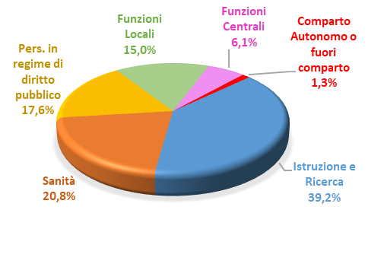
 | Aggregato | Uomini | Donne | Totale
 | Istruzione e Ricerca | 290,704 | 991,054 | 1,281,758
 | Sanità | 211,280 | 470,575 | 681,855
 | Pers. in regime di diritto pubblico | 500,654 | 75,603 | 576,257
 | Funzioni Locali | 213,083 | 278,799 | 491,882
 | Funzioni Centrali | 90,278 | 107,708 | 197,986
 | Comparto Autonomo o fuori comparto | 22,250 | 18,796 | 41,046
 | Totale | 1,328,249 | 1,942,535 | 3,270,784

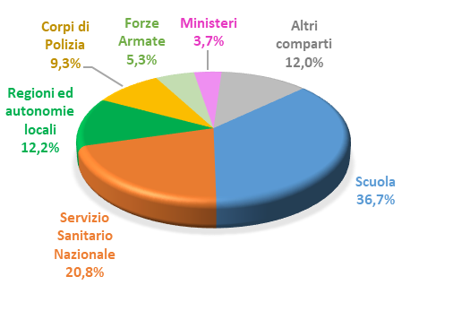
 |  |  |  |  |  |  |  | Grafico 2: Distribuzione del personale per comparto di contrattazione in Italia. Anno 2022
 | comparto di contrattazione | ordine decrescente
 | Scuola | 1,198,957
 | Servizio Sanitario Nazionale | 681,855
 | Regioni ed autonomie locali | 400,010
 | Corpi di Polizia | 303,440
 | Forze Armate | 172,839
 | Ministeri | 122,469
 | Altri comparti | 391214
 |  | 3270784

Pop. Residente in Italia al 31/12/2022 | 58,997,201 | 1,272,627
 | ita | abr

 |  |  | ordine decrescente
 | Dettaglio comparto | Uomini | Donne | T |  |  | Grafico 3 : Personale per comparto di contrattazione e sesso in Italia Distribuzione percentuale. Anno 2022
 | Scuola | 21.1 | 78.9 | 100.0
 | Carriera Penitenziaria | 27.2 | 72.8 | 100.0
 | Servizio Sanitario Naz. | 31.0 | 69.0 | 100.0
 | Regioni a statuto speciale e Prov. Aut. | 38.9 | 61.1 | 100.0
 | Università | 39.4 | 60.6 | 100.0
 | Enti Pubblici non economici | 39.8 | 60.2 | 100.0
 | Totale Comparti | 40.6 | 59.4 | 100.0
 | Carriera Prefettizia | 43.1 | 56.9 | 100.0
 | Regioni ed autonomie locali | 44.3 | 55.7 | 100.0
 | Enti Art.60 -Comma 3- D.165/01 | 44.7 | 55.3 | 100.0
 | Ministeri | 45.3 | 54.7 | 100.0
 | Autorità Indipendenti | 45.9 | 54.1 | 100.0
 | Presidenza Consiglio Ministri | 46.9 | 53.1 | 100.0
 | Magistratura | 47.0 | 53.0 | 100.0
 | Enti Art.70 - Unioncamere | 47.5 | 52.5 | 100.0
 | Agenzia per l'Italia digitale | 48.9 | 51.1 | 100.0
 | Enti Art.70 - A.S.I. | 50.4 | 49.6 | 100.0
 | Enti di ricerca | 51.7 | 48.3 | 100.0
 | Agenzie Fiscali | 51.7 | 48.3 | 100.0
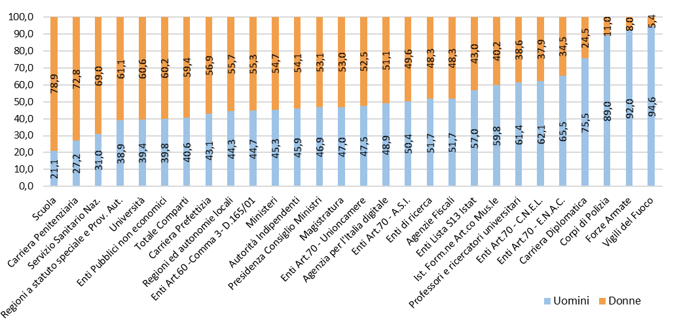
 | Enti Lista S13 Istat | 57.0 | 43.0 | 100.0
 | Ist. Form.ne Art.co Mus.le | 59.8 | 40.2 | 100.0
 | Professori e ricercatori universitari | 61.4 | 38.6 | 100.0
 | Enti Art.70 - C.N.E.L. | 62.1 | 37.9 | 100.0
 | Enti Art.70 - E.N.A.C. | 65.5 | 34.5 | 100.0
 | Carriera Diplomatica | 75.5 | 24.5 | 100.0
 | Corpi di Polizia | 89.0 | 11.0 | 100.0
 | Forze Armate | 92.0 | 8.0 | 100.0
 | Vigili del Fuoco | 94.6 | 5.4 | 100.0

T3 G4 G5 G6
Tabella 3: Costo di tutto il personale per comparto in Italia. Anno 2022 |  | Tutto il personale |  |  |  |  |  | ordine decrescente
Comparto | Comparto di contrattazione | Costi - (Euro) | Costi - Distribuzione % | Personale (incluso l'estraneo) | Personale (incluso l'estraneo) Distribuzione % | Costo medio per personale dipendente | Comparto di contrattazione | Costo medio per personale dipendente | Grafico 6: Costo medio del personale per comparto di contrattazione in Italia. Anno 2022
Funzioni Centrali | Ministeri | 7,423,609,852 | 4.1% | 134,663 | 4.0% | 55,127 | Carriera Diplomatica | 236,167
 | Agenzie Fiscali | 2,460,842,882 | 1.4% | 38,470 | 1.1% | 63,967 | Magistratura | 213,383
 | Enti Pubblici non economici | 2,816,989,400 | 1.6% | 36,773 | 1.1% | 76,605 | Carriera Prefettizia | 196,936
 | Enti Art.70 - C.N.E.L. | 4,219,035 | 0.0% | 59 | 0.0% | 71,509 | Autorità Indipendenti | 171,134
 | Enti Art.70 - E.N.A.C. | 89,103,871 | 0.0% | 857 | 0.0% | 103,972 | Presidenza Consiglio Ministri | 153,249
 | Agenzia per l'Italia digitale | 10,068,242 | 0.0% | 99 | 0.0% | 101,669 | Carriera Penitenziaria | 152,523
 | Totale | 12,804,833,282 | 7.1% | 210,922 | 6.2% | 60,709 | Enti Art.70 - E.N.A.C. | 103,972
Funzioni Locali | Regioni ed autonomie locali | 18,219,329,037 | 10.1% | 425,376 | 12.5% | 42,831 | Agenzia per l'Italia digitale | 101,669
 | Regioni a statuto speciale e Province Autonome | 5,002,296,229 | 2.8% | 102,755 | 3.0% | 48,682 | Enti Art.70 - Unioncamere | 90,760
 | Totale | 23,221,625,266 | 12.9% | 528,132 | 15.5% | 43,969 | Enti Pubblici non economici | 76,605
Istruzione e Ricerca | Scuola | 50,613,443,228 | 28.1% | 1,199,103 | 35.3% | 42,209 | Enti Art.70 - A.S.I. | 73,048
 | Ist. Form.ne Art.co Mus.le | 535,439,255 | 0.3% | 10,617 | 0.3% | 50,430 | Enti Art.70 - C.N.E.L. | 71,509
 | Università | 4,033,620,791 | 2.2% | 62,681 | 1.8% | 64,352 | Enti Lista S13 Istat | 70,090
 | Enti di ricerca | 1,784,511,250 | 1.0% | 27,837 | 0.8% | 64,105 | Professori e ricercatori universitari | 68,811
 | Enti Art.70 - A.S.I. | 29,333,767 | 0.0% | 402 | 0.0% | 73,048 | Corpi di Polizia | 65,065
 | Totale | 56,996,348,291 | 31.6% | 1,300,640 | 38.2% | 43,822 | Forze Armate | 64,517
Sanità | Servizio Sanitario Nazionale | 44,292,247,397 | 24.6% | 739,838 | 21.8% | 59,867 | Università | 64,352
 | Totale | 44,292,247,397 | 24.6% | 739,838 | 21.8% | 59,867 | Enti di ricerca | 64,105
Comparto Autonomo o fuori comparto | Presidenza Consiglio Ministri | 343,952,951 | 0.2% | 2,244 | 0.1% | 153,249 | Agenzie Fiscali | 63,967
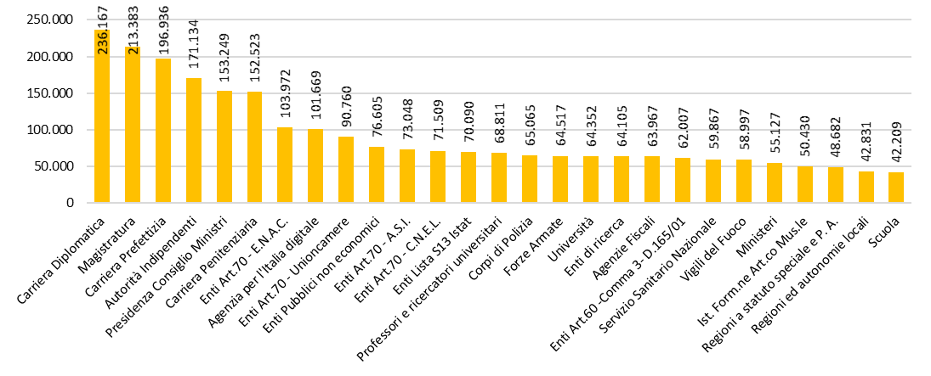
 | Autorità Indipendenti | 431,540,920 | 0.2% | 2,522 | 0.1% | 171,134 | Enti Art.60 -Comma 3- D.165/01 | 62,007
 | Enti Art.60 -Comma 3- D.165/01 | 355,752,755 | 0.2% | 5,737 | 0.2% | 62,007 | Servizio Sanitario Nazionale | 59,867
 | Enti Art.70 - Unioncamere | 5,988,346 | 0.0% | 66 | 0.0% | 90,760 | Vigili del Fuoco | 58,997
 | Enti Lista S13 Istat | 2,417,272,940 | 1.3% | 34,488 | 1.0% | 70,090 | Ministeri | 55,127
 | Totale | 3,554,507,912 | 2.0% | 45,058 | 1.3% | 78,888 | Ist. Form.ne Art.co Mus.le | 50,430
Personale in regime di diritto pubblico | Magistratura | 2,337,400,852 | 1.3% | 10,954 | 0.3% | 213,383 | Regioni a statuto speciale e P. A. | 48,682
 | Professori e ricercatori universitari | 3,511,715,048 | 1.9% | 51,034 | 1.5% | 68,811 | Regioni ed autonomie locali | 42,831
 | Carriera Diplomatica | 247,030,566 | 0.1% | 1,046 | 0.0% | 236,167 | Scuola | 42,209
 | Carriera Prefettizia | 180,196,716 | 0.1% | 915 | 0.0% | 196,936
 | Carriera Penitenziaria | 36,453,066 | 0.0% | 239 | 0.0% | 152,523
 | Corpi di Polizia | 19,743,442,746 | 11.0% | 303,440 | 8.9% | 65,065
 | Forze Armate | 11,151,124,055 | 6.2% | 172,839 | 5.1% | 64,517
 | Vigili del Fuoco | 2,127,429,848 | 1.2% | 36,060 | 1.1% | 58,997
 | Totale | 39,334,792,897 | 21.8% | 576,527 | 17.0% | 68,227
Totale comparti |  | 180,204,355,045 | 100.0% | 3,401,116 | 100.0% | 52,984

 | Comparto per funzione e convenzionale | Costi (€) - valori assoluti | Costi (€) - %
 | Istruzione e Ricerca | 56,996,348,291 | 31.6% | 31.6%
 | Sanità | 44,292,247,397 | 24.6% | 24.6%
 | Pers. in regime di diritto pubblico | 39,334,792,897 | 21.8% | 21.8%
 | Funzioni Locali | 23,221,625,266 | 12.9% | 12.9%
 | Funzioni Centrali | 12,804,833,282 | 7.1% | 7.1%
 | Comparto aut. o fuori comparto | 3,554,507,912 | 2.0% | 2.0%
 | Totale | 180,204,355,045 | 100% | 100.0%

 | Grafico 4: Distribuzione del costo del personale dipendente ed estraneo all'amministrazione per comparto in Italia. Anno 2022

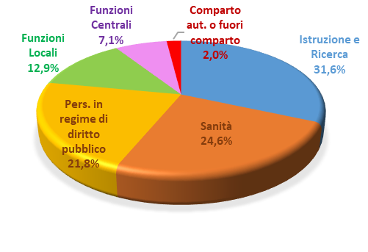

 | c | Costi - (Euro) |  |  | Costi - (Euro)
 | Scuola | 50,613,443,228 |  | Scuola | 50,613,443,228 | 28.1
 | Servizio Sanitario Nazionale | 44,292,247,397 |  | Servizio Sanitario Nazionale | 44,292,247,397 | 24.6
 | Corpi di Polizia | 19,743,442,746 |  | Corpi di Polizia | 19,743,442,746 | 11.0
 | Regioni ed autonomie locali | 18,219,329,037 |  | Regioni ed autonomie locali | 18,219,329,037 | 10.1
 | Forze Armate | 11,151,124,055 |  | Forze Armate | 11,151,124,055 | 6.2
 | Ministeri | 7,423,609,852 |  | Altri comparti | 36,184,768,582 | 20.1
 | Regioni a statuto speciale e Province Autonome | 5,002,296,229 |  | Tot | 180,204,355,045 | 100.0
 | Università | 4,033,620,791
 | Professori e ricercatori universitari | 3,511,715,048
 | Enti Pubblici non economici | 2,816,989,400 |  | Grafico 5: Distribuzione del costo del personale dipendente ed estraneo all'amministrazione per comparto di contrattazione in Italia. Anno 2022
 | Agenzie Fiscali | 2,460,842,882
 | Enti Lista S13 Istat | 2,417,272,940
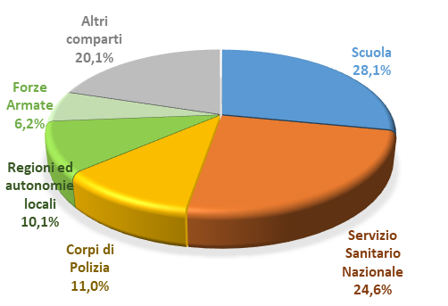
 | Magistratura | 2,337,400,852
 | Vigili del Fuoco | 2,127,429,848
 | Enti di ricerca | 1,784,511,250
 | Ist. Form.ne Art.co Mus.le | 535,439,255
 | Autorità Indipendenti | 431,540,920
 | Enti Art.60 -Comma 3- D.165/01 | 355,752,755
 | Presidenza Consiglio Ministri | 343,952,951
 | Carriera Diplomatica | 247,030,566
 | Carriera Prefettizia | 180,196,716
 | Enti Art.70 - E.N.A.C. | 89,103,871
 | Carriera Penitenziaria | 36,453,066
 | Enti Art.70 - A.S.I. | 29,333,767
 | Agenzia per l'Italia digitale | 10,068,242
 | Enti Art.70 - Unioncamere | 5,988,346
 | Enti Art.70 - C.N.E.L. | 4,219,035
 |  | 180,204,355,045

T4 G7
Tabella 4: Retribuzione media annua del personale per comparto in Italia. Anni 2021 e 2022

Comparto per funzione e convenzionale | Comparto di contrattazione | Retribuzione media 2021 (€) | Retribuzione media 2022 (€) | Variazione assoluta 2022/2021 (€)
Funzioni Centrali | Ministeri | 32,915 | 35,293 | 2,378
 | Agenzie Fiscali | 39,740 | 42,792 | 3,052
 | Enti Pubblici non economici | 49,032 | 47,716 | -1,315
 | Enti Art.70 - C.N.E.L. | 44,527 | 45,319 | 792
 | Enti Art.70 - E.N.A.C. | 52,667 | 60,179 | 7,512
 | Agenzia per l'Italia digitale | 55,262 | 55,789 | 527
Funzioni Locali | Regioni ed Autonomie Locali | 30,904 | 31,607 | 703
 | Regioni a statuto speciale e Province Autonome | 36,926 | 37,074 | 147
Istruzione e Ricerca | Scuola | 30,216 | 31,178 | 962
 | Ist. Form.ne Art.co Mus.le | 36,593 | 40,080 | 3,487
 | Università | 30,152 | 31,037 | 884
 | Enti di ricerca | 44,606 | 45,143 | 536
 | Enti Art.70 - A.S.I. | 63,329 | 63,398 | 69
Sanità | Servizio Sanitario Nazionale | 42,361 | 43,081 | 720
Comparto Autonomo o fuori comparto | Presidenza Consiglio Ministri | 69,953 | 73,682 | 3,728
 | Autorità Indipendenti | 100,849 | 109,902 | 9,053
 | Enti Art.60 -Comma 3- D.165/01 | 34,500 | 40,423 | 5,924
 | Enti Art.70 - Unioncamere | 63,825 | 68,608 | 4,783
 | Enti Lista S13 Istat | 46,026 | 45,857 | -169
Personale in regime di diritto pubblico | Magistratura | 144,017 | 147,867 | 3,851
 | Professori e ricercatori universitari | 64,809 | 65,212 | 402
 | Carriera Diplomatica | 88,438 | 88,750 | 311
 | Carriera Prefettizia | 100,679 | 126,639 | 25,959
 | Carriera Penitenziaria | 98,674 | 97,414 | -1,260
 | Corpi di Polizia | 43,618 | 45,365 | 1,747
 | Forze Armate | 41,572 | 44,175 | 2,602
 | Vigili del Fuoco | 39,393 | 41,231 | 1,838
Totale comparti |  | 37,376 | 38,506 | 1,129

Comparto per funzione e convenzionale | Comparto di contrattazione | Retribuzione media 2021 (€) | Retribuzione media 2022 (€) | Variazione assoluta 2022/2021 (€) | Grafico 7: Variazione della retribuzione media annua del personale, per comparto e fascia di retribuzione media in Italia. Anno 2022/2021
Maggiore di 70.000 | Magistratura | 144,017 | 147,867 | 3,851
 | Carriera Prefettizia | 100,679 | 126,639 | 25,959
 | Autorità Indipendenti | 100,849 | 109,902 | 9,053
 | Carriera Penitenziaria | 98,674 | 97,414 | -1,260
 | Carriera Diplomatica | 88,438 | 88,750 | 311
 | Presidenza Consiglio Ministri | 69,953 | 73,682 | 3,728
Fra 50.001 e 70.000 | Enti Art.70 - Unioncamere | 63,825 | 68,608 | 4,783
 | Professori e ricercatori universitari | 64,809 | 65,212 | 402
 | Enti Art.70 - A.S.I. | 63,329 | 63,398 | 69
 | Enti Art.70 - E.N.A.C. | 52,667 | 60,179 | 7,512
 | Agenzia per l'Italia digitale | 55,262 | 55,789 | 527
Fra 42.001 e 50.000 | Enti Pubblici non economici | 49,032 | 47,716 | -1,315
 | Enti Lista S13 Istat | 46,026 | 45,857 | -169
 | Corpi di Polizia | 43,618 | 45,365 | 1,747
 | Enti Art.70 - C.N.E.L. | 44,527 | 45,319 | 792
 | Enti di ricerca | 44,606 | 45,143 | 536
 | Forze Armate | 41,572 | 44,175 | 2,602
 | Servizio Sanitario Nazionale | 42,361 | 43,081 | 720
 | Agenzie Fiscali | 39,740 | 42,792 | 3,052
Fra 32.001 e 42.000 | Vigili del Fuoco | 39,393 | 41,231 | 1,838
 | Enti Art.60 -Comma 3- D.165/01 | 34,500 | 40,423 | 5,924
 | Ist. Form.ne Art.co Mus.le | 36,593 | 40,080 | 3,487
 | Regioni a statuto speciale e Province Autonome | 36,926 | 37,074 | 147
 | Ministeri | 32,915 | 35,293 | 2,378
Meno di 32.000 | Regioni ed Autonomie Locali | 30,904 | 31,607 | 703
 | Scuola | 30,216 | 31,178 | 962
 | Università | 30,152 | 31,037 | 884
 |  | 37,376 | 38,506 | 1,129

T5 G8
 |  | Tabella 5: Personale per area geografica. Anno 2022

 |  |  |  |  |  | Pop al 31/12/2022 |  |  | ordinato
 |  | Area geografica | Uomini | Donne | Totale | Popolazione | Unità di personale per 1.000 residenti | Area geografica | Unità di personale per 1.000 abitanti | Grafico 8: Distribuzione del personale suddiviso per area geografica. Unità di personale per 1.000 abitanti. Anno 2022
1 | Piemonte | Piemonte | 75,497 | 143,711 | 219,208 | 4,251,351 | 51.6 | Valle d’Aosta | 91.7
2 | Valle D'Aosta | Valle d’Aosta | 4,274 | 7,013 | 11,287 | 123,130 | 91.7 | P. A. Bolzano | 77.9
3 | Liguria | Liguria | 40,107 | 56,448 | 96,555 | 1,507,636 | 64.0 | P. A. Trento | 77.8
4 | Lombardia | Lombardia | 136,792 | 269,934 | 406,726 | 9,976,509 | 40.8 | Lazio | 71.2
5 | Provincia Autonoma Trento | Provincia Autonoma Trento | 15,697 | 26,537 | 42,234 | 542,996 | 77.8 | Friuli-Venezia Giulia | 69.8
6 | Provincia Autonoma Bolzano | Provincia Autonoma Bolzano | 15,030 | 26,583 | 41,613 | 534,147 | 77.9 | Sardegna | 69.2
7 | Veneto | Veneto | 80,407 | 147,841 | 228,248 | 4,849,553 | 47.1 | Liguria | 64.0
8 | Friuli-Venezia Giulia | Friuli-Venezia Giulia | 34,666 | 48,726 | 83,392 | 1,194,248 | 69.8 | Calabria | 60.9
9 | Emilia-Romagna | Emilia-Romagna | 82,961 | 160,114 | 243,075 | 4,437,578 | 54.8 | Molise | 59.9
10 | Toscana | Toscana | 82,158 | 135,058 | 217,216 | 3,661,981 | 59.3 | Umbria | 59.4
11 | Umbria | Umbria | 19,196 | 31,704 | 50,900 | 856,407 | 59.4 | Toscana | 59.3
12 | Marche | Marche | 30,151 | 53,336 | 83,487 | 1,484,298 | 56.2 | Basilicata | 58.6
13 | Lazio | Lazio | 191,261 | 215,817 | 407,078 | 5,720,536 | 71.2 | Sicilia | 58.1
14 | Abruzzo | Abruzzo | 28,965 | 43,243 | 72,208 | 1,272,627 | 56.7 | Abruzzo | 56.7
15 | Molise | Molise | 7,807 | 9,593 | 17,400 | 290,636 | 59.9 | Marche | 56.2
16 | Campania | Campania | 127,310 | 158,116 | 285,426 | 5,609,536 | 50.9 | Italia | 55.2
17 | Puglia | Puglia | 99,154 | 113,051 | 212,205 | 3,907,683 | 54.3 | Emilia-Romagna | 54.8
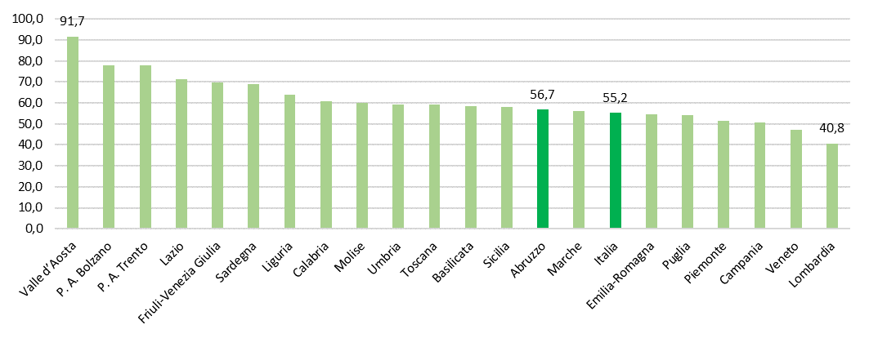
18 | Basilicata | Basilicata | 13,349 | 18,177 | 31,526 | 537,577 | 58.6 | Puglia | 54.3
19 | Calabria | Calabria | 54,157 | 58,373 | 112,530 | 1,846,610 | 60.9 | Piemonte | 51.6
20 | Sicilia | Sicilia | 127,580 | 151,877 | 279,457 | 4,814,016 | 58.1 | Campania | 50.9
21 | Sardegna | Sardegna | 50,232 | 58,902 | 109,134 | 1,578,146 | 69.2 | Veneto | 47.1
 |  | Estero | 4,004 | 2,758 | 6,762 | - | - | Lombardia | 40.8
 |  | Totale | 1,320,755 | 1,936,912 | 3,257,667 | 58,997,201 | 55.2 | Estero | -

 |  | Italia

T6 G9
Tabella 6: Personale per area geografica e variazioni. Anni 2012 e 2022

Area geografica | 2012 | 2022 | Variazione assoluta 2022/2012 | Variazione % 2022/2012 | Area geografica | Variazione % 2022/2012 | Grafico 9: Variazione percentuale del personale per area geografica. Anno 2022/2012
Piemonte | 218,731 | 219,208 | 477 | 0.2% | P. A. Trento | 7.8%
Valle d’Aosta | 11,963 | 11,287 | -676 | -5.7% | Emilia-Romagna | 7.6%
Liguria | 97,676 | 96,555 | -1,121 | -1.1% | Toscana | 5.4%
Lombardia | 406,089 | 406,726 | 637 | 0.2% | Lazio | 4.2%
Provincia Autonoma Trento | 39,195 | 42,234 | 3,039 | 7.8% | P. A. Bolzano | 4.0%
Provincia Autonoma Bolzano | 40,006 | 41,613 | 1,607 | 4.0% | Umbria | 3.8%
Veneto | 223,518 | 228,248 | 4,730 | 2.1% | Marche | 2.7%
Friuli-Venezia Giulia | 85,257 | 83,392 | -1,865 | -2.2% | Veneto | 2.1%
Emilia-Romagna | 226,006 | 243,075 | 17,069 | 7.6% | Puglia | 1.9%
Toscana | 206,103 | 217,216 | 11,113 | 5.4% | Tot. Italia + estero | 1.4%
Umbria | 49,013 | 50,900 | 1,887 | 3.8% | Sardegna | 1.3%
Marche | 81,286 | 83,487 | 2,201 | 2.7% | Piemonte | 0.2%
Lazio | 390,548 | 407,078 | 16,530 | 4.2% | Lombardia | 0.2%
Abruzzo | 72,531 | 72,208 | -323 | -0.4% | Abruzzo | -0.4%
Molise | 19,094 | 17,400 | -1,694 | -8.9% | Calabria | -0.5%
Campania | 291,225 | 285,426 | -5,799 | -2.0% | Liguria | -1.1%
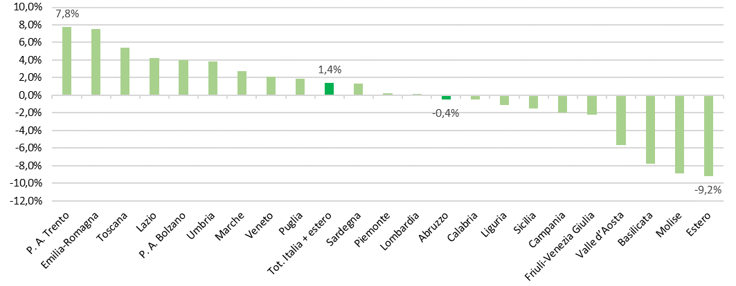
Puglia | 208,239 | 212,205 | 3,966 | 1.9% | Sicilia | -1.5%
Basilicata | 34,192 | 31,526 | -2,666 | -7.8% | Campania | -2.0%
Calabria | 113,095 | 112,530 | -565 | -0.5% | Friuli-Venezia Giulia | -2.2%
Sicilia | 283,667 | 279,457 | -4,210 | -1.5% | Valle d’Aosta | -5.7%
Sardegna | 107,722 | 109,134 | 1,412 | 1.3% | Basilicata | -7.8%
Estero | 7,447 | 6,762 | -685 | -9.2% | Molise | -8.9%
Totale | 3,212,603 | 3,257,667 | 45,064 | 1.4% | Estero | -9.2%

G10
 | ordinato
Regioni | Totale | Funzoni centrali | Funzioni locali | Istruzione e ricerca | Servizio sanitario nazionale | Comarto Autonomo o fuori comparto | Personale in regime di diritto pubblico | Grafico 10: Distribuzione del personale per area geografica e comparto. Anno 2022
Totale
Totale | 100.00% | 6.10% | 15.10% | 39.15% | 20.93% | 1.28% | 17.44%
Lazio | 12.50% | 1.51% | 1.28% | 4.04% | 1.49% | 0.74% | 3.44%
Lombardia | 12.49% | 0.52% | 1.89% | 5.29% | 3.20% | 0.10% | 1.47%
Campania | 8.76% | 0.54% | 0.89% | 4.38% | 1.45% | 0.02% | 1.47%
Sicilia | 8.58% | 0.45% | 1.55% | 3.74% | 1.33% | 0.02% | 1.50%
Emilia-Romagna | 7.46% | 0.32% | 1.21% | 2.80% | 2.09% | 0.03% | 1.01%
Veneto | 7.01% | 0.30% | 0.92% | 2.87% | 1.94% | 0.04% | 0.94%
Piemonte | 6.73% | 0.30% | 0.99% | 2.81% | 1.69% | 0.01% | 0.93%
Toscana | 6.67% | 0.35% | 0.96% | 2.52% | 1.69% | 0.02% | 1.13%
Puglia | 6.51% | 0.43% | 0.59% | 2.81% | 1.19% | 0.03% | 1.46%
Calabria | 3.45% | 0.22% | 0.54% | 1.53% | 0.55% | 0.00% | 0.61%
Sardegna | 3.35% | 0.17% | 0.66% | 1.19% | 0.65% | 0.02% | 0.65%
Liguria | 2.96% | 0.21% | 0.45% | 0.89% | 0.73% | 0.06% | 0.62%
Marche | 2.56% | 0.13% | 0.38% | 1.10% | 0.61% | 0.00% | 0.34%
Friuli-V. G. | 2.56% | 0.11% | 0.40% | 0.78% | 0.63% | 0.06% | 0.57%
Abruzzo | 2.22% | 0.14% | 0.24% | 0.95% | 0.44% | 0.00% | 0.43%
Umbria | 1.56% | 0.09% | 0.23% | 0.65% | 0.36% | 0.01% | 0.23%
P. A. Trento | 1.30% | 0.03% | 0.80% | 0.03% | 0.26% | 0.07% | 0.11%
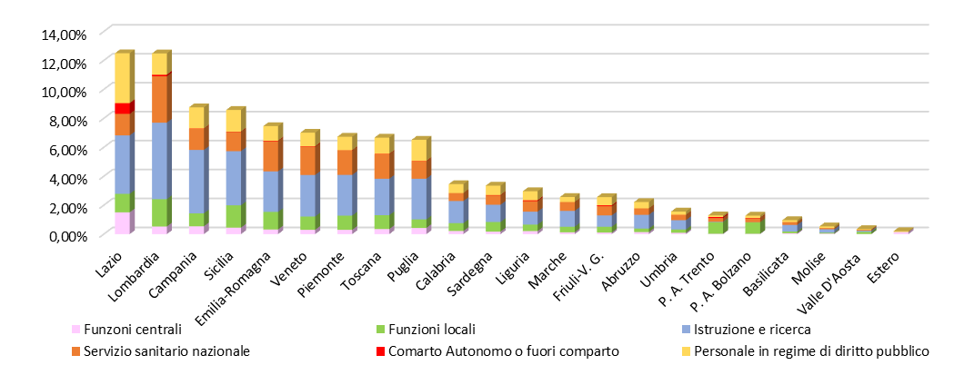
P. A. Bolzano | 1.28% | 0.02% | 0.80% | 0.00% | 0.28% | 0.02% | 0.16%
Basilicata | 0.97% | 0.06% | 0.12% | 0.45% | 0.20% | 0.00% | 0.13%
Molise | 0.53% | 0.04% | 0.06% | 0.23% | 0.09% | 0.00% | 0.11%
Valle D'Aosta | 0.35% | 0.01% | 0.15% | 0.08% | 0.07% | 0.00% | 0.04%
Estero | 0.21% | 0.14% | 0.00% | 0.00% | - | 0.00% | 0.06%

T8 G11 G12
 | Tabella 8: Distribuzione del personale per comparto in Abruzzo. Anno 2022
 | Comparto | Uomini | Donne | Totale | Distribuzione % | Unità di personale per 100 abitanti
 | Scuola | 5,509 | 23,968 | 29,477 | 40.82% | 2.32
 | Servizio Sanitario Nazionale | 4,732 | 9,646 | 14,378 | 19.91% | 1.13
 | Corpi di Polizia | 8,295 | 1,540 | 9,835 | 13.62% | 0.77
 | Regioni ed autonomie locali | 4,131 | 3,699 | 7,830 | 10.84% | 0.62
 | Ministeri | 1,054 | 1,444 | 2,498 | 3.46% | 0.20
 | Forze Armate | 1,485 | 149 | 1,634 | 2.26% | 0.13
 | Professori e ricercatori universitari | 835 | 557 | 1,392 | 1.93% | 0.11
 | Enti Pubblici non economici | 432 | 657 | 1,089 | 1.51% | 0.09
 | Agenzie Fiscali | 538 | 500 | 1,038 | 1.44% | 0.08
 | Vigili del Fuoco | 1,002 | 56 | 1,058 | 1.47% | 0.08
 | Universita' | 391 | 590 | 981 | 1.36% | 0.08
 | Ist. Form.ne Art.co Mus.le | 234 | 161 | 395 | 0.55% | 0.03
 | Magistratura | 101 | 103 | 204 | 0.28% | 0.02
 | Enti di ricerca | 129 | 86 | 215 | 0.30% | 0.02
 | Enti Art.60 -Comma 3- D.165/01 | 52 | 28 | 80 | 0.11% | 0.01
 | Enti Lista S13 Istat | 29 | 35 | 64 | 0.09% | 0.01
 | Carriera Prefettizia | 11 | 13 | 24 | 0.03% | 0.00
 | Carriera Penitenziaria | 2 | 7 | 9 | 0.01% | 0.00
 | Enti Art.70 - E.N.A.C. | 3 | 4 | 7 | 0.01% | 0.00 |  | Grafico 12: Distribuzione del personale suddiviso per comparto di contrattazione nella Regione Abruzzo. Anno 2022
 | Totale Comparti | 28,965 | 43,243 | 72,208 | 100.00% | 5.67
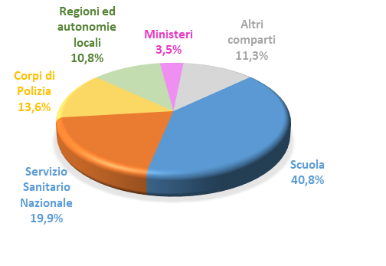
 | Pop. Residente in Abruzzo al 31/12/2022 | 1,272,627

 | Scuola | 29,477 | 40.8%
 | Servizio Sanitario Nazionale | 14,378 | 19.9%
 | Corpi di Polizia | 9,835 | 13.6%
 | Regioni ed autonomie locali | 7,830 | 10.8%
 | Ministeri | 2,498 | 3.5%
 | Altri comparti | 8,190 | 11.3%
 |  | 72,208 | 100.0%

Tabella 8: Distribuzione del personale per comparto in Abruzzo. Anno 2022
Fonte dati: elaborazione Ufficio di Statistica della Regione Abruzzo su dati del Ministero dell’Economia e delle Finanze
Comparto per funzione e convenzionale | Comparto di contrattazione | Uomini | Donne | Totale | Distribuzione % | Unità di personale per 1.000 abitanti
Funzioni Centrali | Ministeri | 1,054 | 1,444 | 2,498 | 3.5% | 2.0
 | Agenzie Fiscali | 538 | 500 | 1,038 | 1.4% | 0.8
 | Enti Pubblici non economici | 432 | 657 | 1,089 | 1.5% | 0.9
 | Enti Art.70 - E.N.A.C. | 3 | 4 | 7 | 0.0% | 0.0
 | Totale | 2,027 | 2,605 | 4,632 | 6.4% | 3.6
Funzioni Locali | Regioni ed autonomie locali | 4,131 | 3,699 | 7,830 | 10.8% | 6.2
 | Totale | 4,131 | 3,699 | 7,830 | 10.8% | 6.2
Istruzione e Ricerca | Scuola | 5,509 | 23,968 | 29,477 | 40.8% | 23.2
 | Ist. Form.ne Art.co Mus.le | 234 | 161 | 395 | 0.5% | 0.3
 | Università | 391 | 590 | 981 | 1.4% | 0.8
 | Enti di ricerca | 129 | 86 | 215 | 0.3% | 0.2
 | Totale | 6,263 | 24,805 | 31,068 | 43.0% | 24.4
Sanità | Servizio Sanitario Nazionale | 4,732 | 9,646 | 14,378 | 19.9% | 11.3
 | Totale | 4,732 | 9,646 | 14,378 | 19.9% | 11.3
Comparto Autonomo o fuori comparto | Enti Art.60 -Comma 3- D.165/01 | 52 | 28 | 80 | 0.1% | 0.1
 | Enti Lista S13 Istat | 29 | 35 | 64 | 0.1% | 0.1
 | Totale | 81 | 63 | 144 | 0.2% | 0.1
Personale in regime di diritto pubblico | Magistratura | 101 | 103 | 204 | 0.3% | 0.2
 | Professori e ricercatori universitari | 835 | 557 | 1,392 | 1.9% | 1.1
 | Carriera Prefettizia | 11 | 13 | 24 | 0.0% | 0.0
 | Carriera Penitenziaria | 2 | 7 | 9 | 0.0% | 0.0
 | Corpi di Polizia | 8,295 | 1,540 | 9,835 | 13.6% | 7.7
 | Forze Armate | 1,485 | 149 | 1,634 | 2.3% | 1.3
 | Vigili del Fuoco | 1,002 | 56 | 1,058 | 1.5% | 0.8
 | Totale | 11,731 | 2,425 | 14,156 | 19.6% | 11.1
Totale comparti |  | 28,965 | 43,243 | 72,208 | 100.0% | 56.7

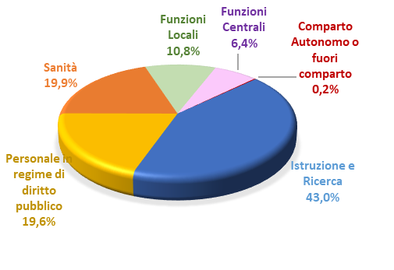
 |  |  |  |  |  |  | Grafico 11: Distribuzione del personale suddiviso per comparto nella Regione Abruzzo. Anno 2021
 | Comparti | Uomini | Donne | Totale
 | Istruzione e Ricerca | 6,263 | 24,805 | 31,068
 | Personale in regime di diritto pubblico | 11,731 | 2,425 | 14,156
 | Sanità | 4,732 | 9,646 | 14,378
 | Funzioni Locali | 4,131 | 3,699 | 7,830
 | Funzioni Centrali | 2,027 | 2,605 | 4,632
 | Comparto Autonomo o fuori comparto | 81 | 63 | 144
 | Totale | 28,965 | 43,243 | 72,208

G13
2022 |  |  |  | %
Comparto | Uomini | Donne | Totale | Uomini | Donne | Totale | Grafico 13: Personale per comparto di contrattazione e sesso in Abruzzo. Distribuzione percentuale. Anno 2022
Scuola | 5,509 | 23,968 | 29,477 | 18.7 | 81.3
Carriera Penitenziaria | 2 | 7 | 9 | 22.2 | 77.8
Servizio Sanitario Nazionale | 4,732 | 9,646 | 14,378 | 32.9 | 67.1
Enti Pubblici non economici | 432 | 657 | 1,089 | 39.7 | 60.3
Universita' | 391 | 590 | 981 | 39.9 | 60.1
Ministeri | 1,054 | 1,444 | 2,498 | 42.2 | 57.8
Enti Art.70 - E.N.A.C. | 3 | 4 | 7 | 42.9 | 57.1
Enti Lista S13 Istat | 29 | 35 | 64 | 45.3 | 54.7
Carriera Prefettizia | 11 | 13 | 24 | 45.8 | 54.2
Magistratura | 101 | 103 | 204 | 49.5 | 50.5
Agenzie Fiscali | 538 | 500 | 1,038 | 51.8 | 48.2
Regioni ed autonomie locali | 4,131 | 3,699 | 7,830 | 52.8 | 47.2
Ist. Form.ne Art.co Mus.le | 234 | 161 | 395 | 59.2 | 40.8
Prof. e ricerc. universitari | 835 | 557 | 1,392 | 60.0 | 40.0
Enti di ricerca | 129 | 86 | 215 | 60.0 | 40.0
Enti Art.60 -C. 3- D.165/01 | 52 | 28 | 80 | 65.0 | 35.0
Fonte dati: elaborazione Ufficio di Statistica della Regione Abruzzo su dati del Ministero dell’Economia e delle Finanze
Corpi di Polizia | 8,295 | 1,540 | 9,835 | 84.3 | 15.7
Forze Armate | 1,485 | 149 | 1,634 | 90.9 | 9.1
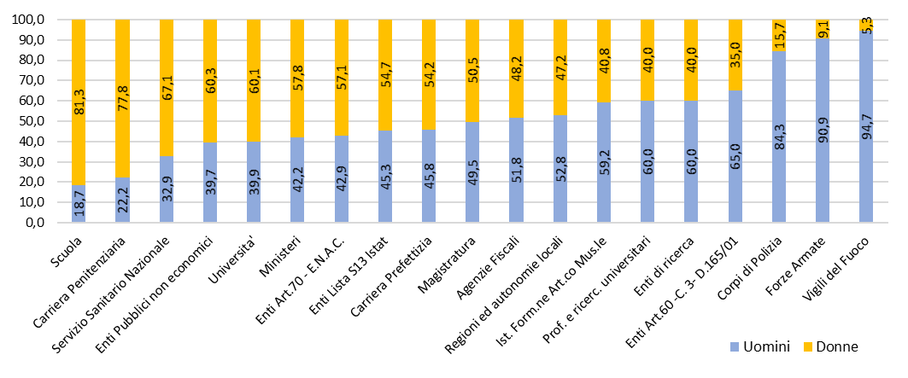
Vigili del Fuoco | 1,002 | 56 | 1,058 | 94.7 | 5.3
 | 28965 | 43243 | 72208 | 40 | 60
Totale Comparti | 28,965 | 43,243 | 72,208

